Escala FADU
ESCALA DE CALIFICACIÓN FADU — Taller V 2026
Nueva escala conceptual con equivalencia numérica (0–12)
 | Categoría | Nota (0–12) | Descripción
 | Excelente | 10, 11, 12 | Demuestra conocimientos profundos y altas capacidades.
 | Muy bueno | 8, 9 | Aprendizaje sólido con varios aspectos destacados.
 | Bueno | 5, 6, 7 | Aprendizaje adecuado que supera el mínimo de suficiencia.
 | Aceptable | 3, 4 | Alcanza el criterio mínimo de suficiencia.
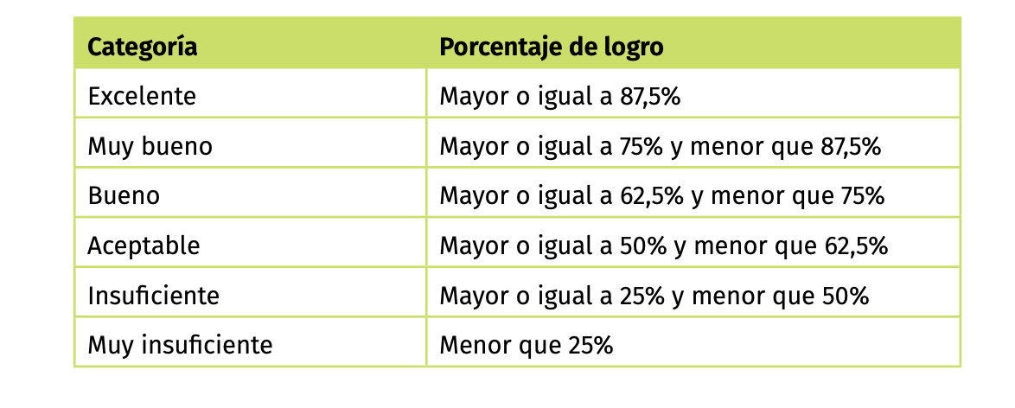
 | Insuficiente | 1, 2 | No alcanza el mínimo. Requiere profundizar aprendizajes.
 | Muy insuficiente | 0 | Rendimiento muy bajo o nulo.

Distribución de pesos del semestre
 | Módulo 1 — 50%
 | Esquema · 14 abr |  |  | 10%
 | Visualización de datos · 23 abr |  |  | 15%
 | Entrega final mural · 19 may |  |  | 25%
 | Módulo 2 — 44%
 | Informe relevamiento · 2 jun |  |  | 9%
 | Propuesta individual · 16 jun |  |  | 13%
 | Entrega final señalética · 7 jul |  |  | 22%
 | Bitácoras — 6%
 | Bitácora 1 · 16 abr |  |  | 2%
 | Bitácora 2 · 18 jun |  |  | 2%
 | Bitácora 3 · 3 jul |  |  | 2%

